元梦之星分支管理
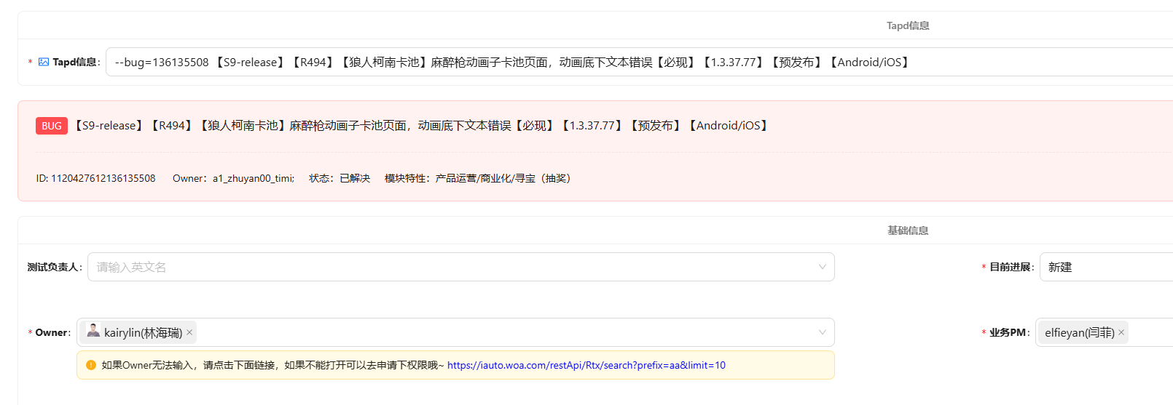
开发分支 | 发布分支的开发分支 | 发布分支 | 上架前热更包 | 底包
日常需求开发提交分支 | 仅当前版本需求内容可提交 | 仅当前版本需求已通过测试后可提交，走MR系统
双线提交
三线提交
develop / feature-nr3e | s*-dev | s*-release_2024_****_****_**
 | s8-dev | s8-release_2024_1031_0514_16

 |  |  |  |  | 有bug需要合入预发布分支时，需要自己添加Bug单，填入的信息参考：

